方案一
2025年浙江省肿瘤医院研究生毕业典礼伴手礼申购数量与单价总价清单
序号 | 名称 | 预估单价 | 所需数量 | 预估总价 | 示例图片 | 要求
1 | 毛毡包 | 5 | 220 | 1100 | 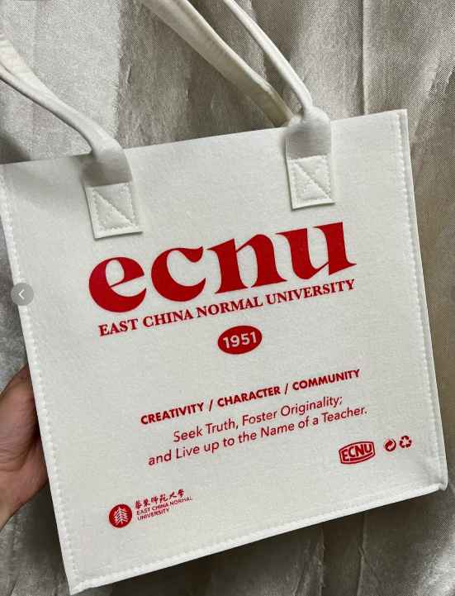 | 印“2025年浙江省肿瘤医院研究生毕业留念”/“2025年浙江省肿瘤医院住院医师规范化培训结业留念”+医院logo
2 | 充电宝 | 50 | 220 | 11000 | 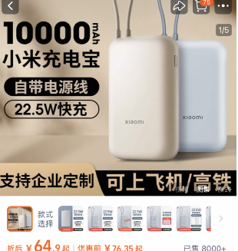
3 | 晴雨伞 | 30 | 220 | 6600
4 | 水杯/保温杯 | 50 | 220 | 11000
5 | 笔记本 | 15 | 220 | 3300 | 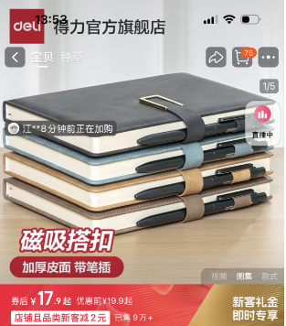
合计 |  |  |  | 33000
印“2025年浙江省肿瘤医院研究生毕业留念”/“2025年浙江省肿瘤医院住院医师规范化培训结业留念”+医院logo

